关系图
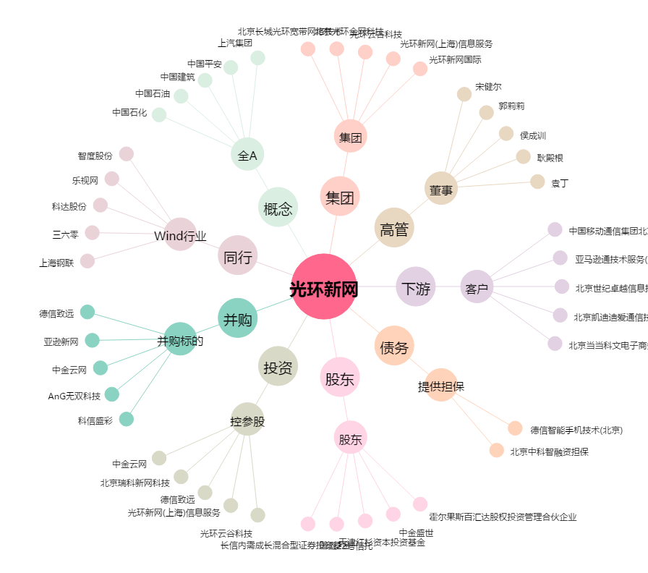
光环新网[300383.SZ] - 关系概览图

